상품제안서
카프 접이식 전기 모기채 MK600 | 상품코드: S46811

 |  |  |  |  |  |  | 02-713-8555 | www.synergygift.co.kr
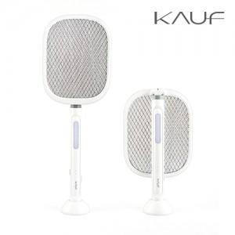

【상세/제작정보】

【인쇄/포장옵션】 | 레이저, 전사(DTF) / 포장지포장

【공급단가】 | 수량 | 30~ | 100~ | 500~ | 1,000~ | 3,000~
*VAT별도 | 단가 | 11,700원 | 11,090원 | 10,400원 | 10,190원 | 9,990원

【상품 URL】 | https://www.synergygift.co.kr:443/src/goods_detail.php?gdno=46811

